กิจกรรม
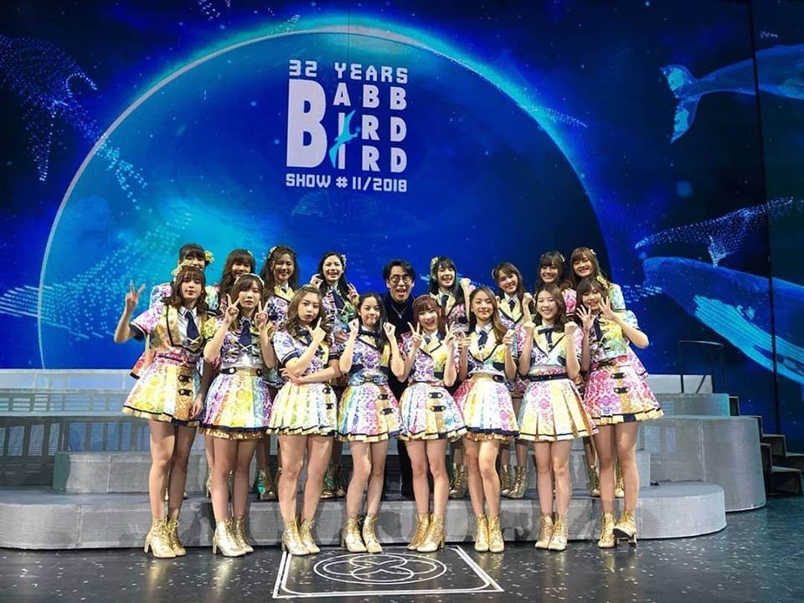
วันที่ | กิจกรรม | โพ้ส | ไลค์ | แชร์
2018-10-25 | Homestay เข้าโรง | ;) | 2.5 หมื่น | 1611
 |  | =========
 |  | ป.ล.จะเป็นยังไงน้า~
 |  | #GDH #HOMESTAY
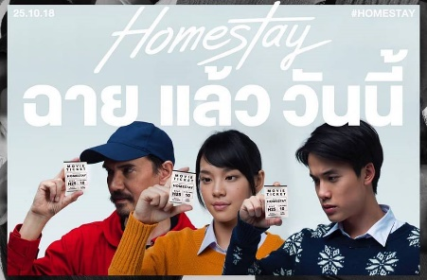

2018-11-03 | งานจับมือโปรโมทเพลง Kimi wa melody | หนูไหว้ล่ะ...ไม่ใช่แล้ว555 ขอบคุณสำหรับวันนี้นะคะ ราตรีสวัสดิ์ค่ะ เจอกันพรุ่งนี้~ | 3.6 หมื่น | 3361
 |  | ===================
 |  | Thank u for Td~ didn't do this look for long hahaha what about tmr?
 |  | ;)
 |  | ===================
 |  | ป.ล.พูดประโยคนั้น จนหายเขินละ มา พรุ่งนี้ก็ไม่หวั่น!
 |  | #BNK48 #CherprangBNK48 #handshake #yukata #lolita #cute
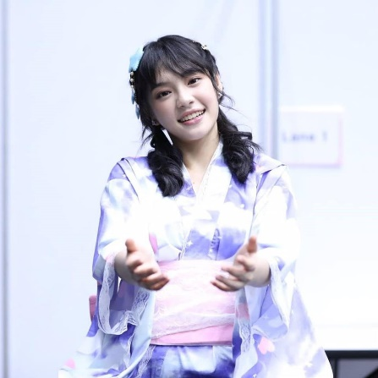

2018-11-06 | True พา Play BNK พาเพลิน | Thank you for Today~ with TrueMoveH stage! | 2.9 หมื่น | 2916
 |  | and me in white shirt on Sunday at Handshake event!! ♡
 |  | ==================
 |  | เสตจพิเศษ TrueMoveH พาเพลย์ BNK48 พาเพลิน ในวันนี้ ขอบคุณมากนะคะ~ สนุกจัง มีการปรับโฉมเธียเตอร์ด้วย555 จอเวทีใหญ่ขึ้นล่ะ!
 |  | ==================
 |  | ป.ล.วันนี้สนุกจัง~~
 |  | ป.ล.2 ชุดเมื่อวันงานจับมือวันออาทิตย์ค่ะ~
 |  | #BNK48 #CherprangBNK48 #True #handshake #event #happy#whiteshirt
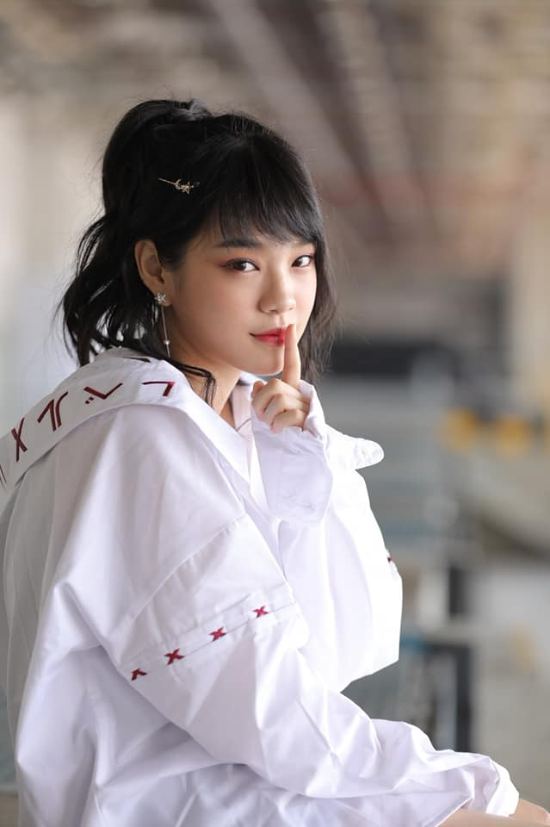

2018-11-09 | Grand open ICON Siam | เซตแว่นไปพลางๆก่อน งาน Iconsiam เริ่ม~ | 2.8 หมื่น | 3058
 |  | ====================
 |  | Detective set, did u hide something from me?
 |  | ====================
 |  | ป.ล.แมนๆคุยกันครัชเซตนี้
 |  | #BNK48 #CherprangBNK48 #detective #megane #glasses


2018-11-16 | Concert P'Bird | พี่เบิร์ด~~~ คอนเสิร์ตพี่เบิร์ด~~~ ขอบพระคุณที่เอ็นดู และให้พวกเราขึ้นคอนเสิร์ตครั้งนี้นะคะ♡ เด็กคนหนึ่งที่เติบโตมากับ เพลงแฟนจ๋า โอ้ละหนอ etc. เต้นเพลงพี่เบิร์ดในงานโรงเรียน เป็นคนดูในวันนั้น ได้มาอยู่บนเวทีข้างๆ ศิลปินที่ยิ่งใหญ่แบบนี้ มันเกินความฝันไปมากๆ ดีใจ และปลื้มมากๆเลยค่ะ! ขอบพระคุณนะคะ~ | 2.1 หมื่น | 1860
 |  | ====================
 |  | BNK48 performs in the concert of the Thai Legendary singer, 'Bird, Thongchai McIntyre' or P'Bird. it's an honor to be there♡ Thank you so much~
 |  | ====================
 |  | ป.ล.พี่เบิร์ดใจดีมากๆๆๆๆๆ ดีกับพวกเรามากๆๆๆเลยค่ะ~
 |  | ป.ล.2 ดีใจที่ได้เจอและสนุกไปกับทุกคนในคอนเสิร์ตนะคะ! (แฟนจ๋าฉันมาแล้วจ๊ะ!)
 |  | #BABBBIRDBIRDSHOW #BNK48 #CherprangBNK48
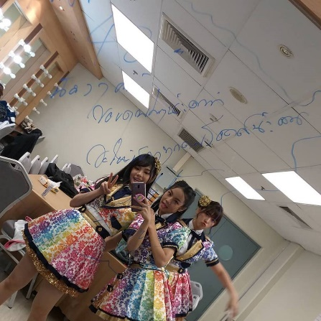

2018-11-21 | Grab | ขอบคุณทาง Grab ที่เข้ามาเป็นส่วนหนึ่งในชีวิตประจำวันของพวกเรานะคะ! แถมยังได้เป็น brand ambassador ด้วย ขอบพระคุณมากๆนะคะ~ บริการรับส่ง ไม่ว่าจะคน ของ หรือ อาหาร อยู่ในชีวิตประจำวันเราทุกคนจริงๆ แถมยังเน้นเรื่องความปลอดภัยด้วย ยังไงมาลองความสะดวกสบายที่จะเพิ่มขึ้นกันนะคะ! ชีวิตดี...เมื่อมี Grab♡ | 2.4หมื่น | 1436
 |  | ========================
 |  | BNK48 is a brand ambassador of Grab Thailand now! a transport services and delivery! all in one transport booking app in South-East Asia. Thank you so much for this opportunity. Don't forget to try it out! and your life will be easier, more convenient in many aspects.
 |  | ========================
 |  | ป.ล.หึๆๆ ได้เวลาสั่งอาหาร~~~ 5555
 |  | ป.ล.2 และยังมี promo พิเศษๆ รอทุกคนอยู่ด้วยนะคะ เผื่อได้ใช้~
 |  | #BNK48 #GrabTH #CherprangBNK48
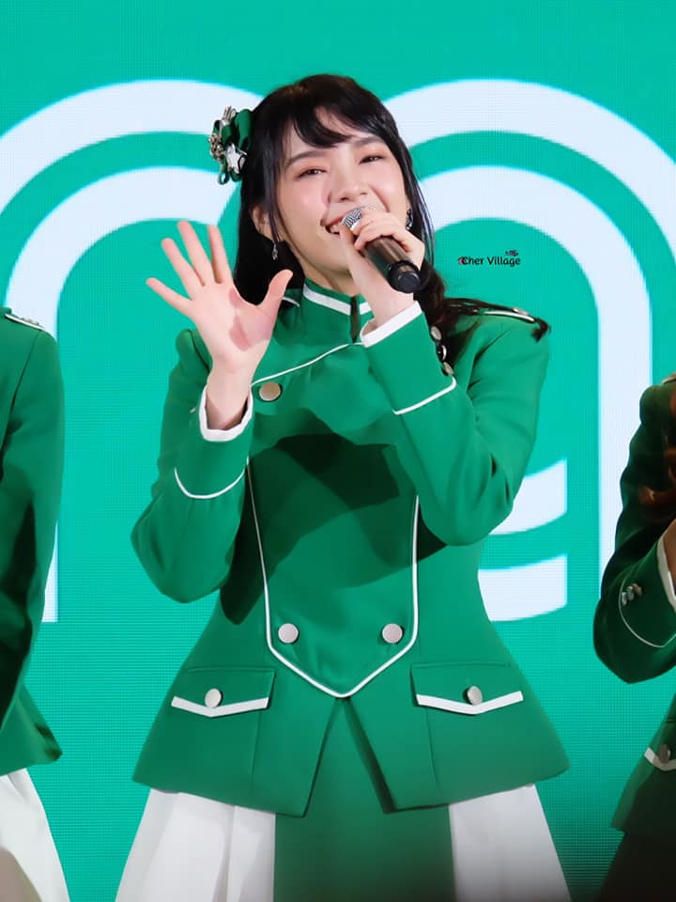

2018-11-22 | ปล่อย Music video เพลง BNK Festival | yeah~~~ | 1.7หมื่น | 494
 |  | https://www.youtube.com/watch?v=mo4l8f_VZXo&feature=youtu.be&fbclid=IwAR38nylD09gRBPxxsJomH-xJ5VLYDumYBg9pPh-x_er-RVipCD3Q7D92wRY
 |  | ใส่วิดีโอในตารางงานเลย
2018-11-24 | ได้รางวัล Woman of the year | Thank u so much~ GQThailand! | 1.6หมื่น | 598
 |  | ===========
 |  | #GQMOTY2018 #GQThailand #CherprangBNK48


2018-11-25 | Concert P'Bird | ♡♡♡♡♡♡♡ No words can describe this!♡♡♡♡♡♡ | 1.2หมื่น | 272
 |  | =================
 |  | ป.ล.พี่เบิร์ด~~~
 |  | #BABBBIRDBIRDSHOW #BNK48 #CherprangBNK48

content
1 | มาทำความรู้จักกับเฌอปรางกัน!
 | เฌอปราง อารีย์กุล
 | Cherpang Areekul
 | วันเกิด : 2 พฤษภาคม 2539
 | สังกัด : BNK48
 | ส่วนสูง : 160 ซม.
 | ภูมิลำเนา : กรุงเทพฯ
 | กรุ๊ปเลือด : B
 | งานอดิเรก : ฟังเพลง, cosplay
 | facebook : Cherprang BNK48
 | ig : cherpang.bnk48office

2 | แฟนตัวยงใน Facebook คืออะไร??
 | จากการค้นหาข้อมูลของพวกเราพบว่า
 | แฟนตัวยง หรือ Top Fan เป็นฟีเจอร์ที่เฟสบุ๊คสร้างขึ้นมาให้กับแฟนพันธุ์แท้ของเพจต่างๆ
 | เพื่อบอกให้กับคนอื่นได้รับรู้ว่าบุคลดังกล่าวเป็นแฟนตัวยง ทำให้ชื่อของคน คนนั้นเด่นขึ้น
 | เมื่อมีการโพตส์หรือคอมเม้นท์ในเพจที่เป็นแฟนตัวยง

3 | ทำยังไงถึงจะได้เป็นแฟนตัวยง??
 | การเป็นแฟนตัวยงของเพจนั้นๆ ก็ไม่ใช้เรื่องยากอะไร แค่คุณมีส่วนร่วมกับโพสต์ต่างๆของเพจ
 | ไม่ว่าจะเป็น การกดถูกใจ การแชร์ หรือการคอมเม้นท์ ประมาณว่ามีส่วนร่วมๆ เกือบทุกโพสต์ของเพจ
 | หรือทุกโพสต์ เมื่อถึงจำนวนที่ทางเฟสบุ๊คกำหนดว่าจะได้แฟนตัวยิง คุณจะมีสัญลักษณ์ดาวและข้อความ “แฟนตัวยง” เหนือชื่อ ดังภาพนี้

4 | หัวข้อปัญหา : เราอยากรู้ว่าทำไมเฌอปรางถึงมีแฟนตัวยงถึง 992 คน??
 | เริ่มแรกได้ทำการค้นข้อมูลเกี่ยวกับแฟนตัวยงของเฌอปราง 4 เดือนย้อนหลัง ตั้งแต่วันที่ 25 สิงหาคม - 25 พฤศจิกายน
 | และนำมาเปรียบเทียบเป็นกราฟ เพื่อหาสมมติฐานที่เกิดขึ้นดังนี้
5 | เริ่มวิเคราะห์ : นำกราฟแฟนตัวยงในเพจมาเปรียบเทียบเพื่อหาปัจจัยที่เกี่ยวข้อง
5.1 | เปรียบเทียบจำนวนเพศหญิง - ชายในเพจ
 | จากกราฟจะเห็นได้ว่า ร้อยละ 70.06 เป็นผู้ชาย และ 30.94 เป็นผู้หญิง จากกราฟนี้ทำให้เรารู้แค่ว่าเฌอปรางค์เป็นที่นิยมในหมู่เพศชายเป็นส่วนใหญ่ อืมมม แต่ผลลัพธ์ที่เราได้นั้นยังไม่มีน้ำหนักพอ
 | เพื่อสรุปว่าทำไมเฌอปรางค์ถึงมีแฟนตัวยงเยอะขนาดนี้ งั้นเรามาลองดูข้อมูลแบบเจาะลึกมากกว่านี้
5.2 | เปรียบเทียบจำนวนแฟนตัวยงในรอบ 4 เดือน
5.2.1 | ตารางเปรียบเทียบจำนวนแฟนตัวยงในช่วง 4 เดือน (แยกชาย-หญิง)
 | คิดเป็นผู้ชายร้อยละ 90.48 และผู้หญิง 9.52 จากแฟนตัวยงรวม 21 คน เดือนนี้แฟนคลับผู้ชายค่อนข้างท็อปฟอร์ม แต่ยังไม่เป็นที่นิยมในแฟนคลับผู้หญิง เราลองมาดูเดือนต่อไปกันดีกว่า
5.2.2 | ตารางเปรียบเทียบจำนวนแฟนตัวยงในช่วง 3 เดือน (แยกชาย-หญิง)
 | คิดเป็นผู้ชายร้อยละ 70.9 และผู้หญิง 29.1 จากแฟนตัวยงรวม 55 คน เดือนนี้จะเห็นได้ว่าแฟนคลับผู้หญิงเริ่มบทบาทในเพจมากกว่าเดือนที่แล้ว
5.2.3 | ตารางเปรียบเทียบจำนวนแฟนตัวยงในช่วง 2 เดือน (แยกชาย-หญิง)
 | คิดเป็นผู้ชายร้อยละ 52.78 และผู้หญิง 47.22 จากแฟนตัวยงรวม 72 คน เดือนนี้จะเห็นได้ชัดเลยว่าแฟนตัวยงมีจำนวนเพิ่มขึ้นมาประมาณนึง และแฟนตัวยงเพศหญิงมีเปอร์เซ็นต์เกือบเทียบเท่าแฟนตัวยงผู้ชาย
5.2.4 | ตารางเปรียบเทียบจำนวนแฟนตัวยงในช่วง 1 เดือน (แยกชาย-หญิง)
 | คิดเป็นผู้ชายร้อยละ 66.23 และผู้หญิง 33.77 จากแฟนตัวยงรวม 536 คน อือหือออ เดือนนี้แฟนตัวยงเพิ่มขึ้นแบบเห็นได้ชัด ถ้าเทียบกับจำนวนแฟนตัวยงทั้ง 4 เดือน
 | ดังนั้นจากตารางทำหมดที่มีตอนนี้ทำให้เราได้ข้อสรุปที่ว่า แฟนตัวยงขอเฌอปรางค์มีการเพิ่มขึ้นอย่างเห็นได้ชัดในช่วง 1 เดือนล่าสุด
6 | สมมติฐานแรก : แฟนตัวยงเพิ่มขึ้น เพราะว่าในช่วง 1 เดือนที่ผ่านมาเพจเฌอปรางค์ได้รับความสนใจเป็นอย่างมาก
 | แล้วเฌอปรางค์ทำอะไรบ้างใน 1 เดือนที่ผ่านมา?? เรามาดูตารางกิจกรรมของเฌอปรางค์กันดีกว่า
 | ตารางกิจกรรมช่วง 25 ตุลาคม - 25 พฤษจิกายน
 | (ใส่ตาราง)
 | จากตารางกิจกรรมทั้งหมด 9 กิจกรรมใรช่วง 1 เดือนที่ผ่านมา เราก็ยังไม่ได้ข้อสรุปอยู่ดีว่าทำไมเพจของเฌอปรางถึงได้รับความนิยมถึงขั้นมีแฟนตัวยงในเพจเยอะขนาดนี้
 | ดังนั้นเราจะมาลองเปรียบเทียบยอดไลค์ กับยอดแชร์ของแต่ละโพ้สในช่วงกิจกรรม เพื่อหากิจกรรมที่ได้รับความสนใจในเพจมากที่สุดนี้กัน
 | 6.1 | ตารางไลค์
 |  | จากตารางค์ยอดไลค์ เราสังเกตได้ว่าตั้งแต่วันที่ 25 ตุลาคม - 3 พฤศจิกายน ยอดไลค์ที่มีการเปลี่ยนแปลง และพุ่งขึ้นสูงที่สุด แสดงว่าในช่วงนี้เพจได้รับความสนใจเป็นอย่างมาก
 | 6.2 | ตารางแชร์
 |  | จากตารางค์ยอดแชร์ เราสังเกตได้ว่าตั้งแต่วันที่ 25 ตุลาคม - 3 พฤศจิกายน มียอดแชร์ที่มีการเปลี่ยนแปลง และพุ่งสูงที่สุดเช่นกัน มีความสอดคล้องกับตารางยอดไลค์
 |  | ซึ่งมีมีผลลัพธ์ไปในทิศทางเดียวกัน จากจุดนี้เราเอามาวิเคราะห์ได้ว่า กิจกรรมของวันที่ 25 ตุลาคม - 1 พฤศจิกายนเป็นช่วงที่ส่งผลต่อการเพิ่มขึ้นของแฟนตัวยงมากที่สุด เพราะมียอดไลค์และ
 |  | ยอดแชร์ที่เพิ่มขึ้นอย่างเห็นได้ชัด แต่เรายังไม่สามารถสรุปได้ว่าช่วงเวานั้นมีจำนวนแฟนตัวยงที่เพิ่มขึ้นมากที่สุดจริง ดังนั้นเราจะมาเก็ข้อมูลแฟนตัวยงที่เกิดในช่วงสัปดาห์ทั้งหมดมาเปรียบเทียบ
7 | สมมติฐานที่สอง : แฟนตัวยงเพิ่มขึ้นในช่วงวันที่ 25 ตุลาคม - 3 พฤศจิกายน
 | จากประเด็นนี้เราจึงได้ทำการเก็บข้อมูลจำนวนแฟนตัวยงที่เกิดขึ้นในช่วงนั้น เพื่อนำมาวิเคราะห์ และหาจำนวนแฟนตัวยงในสัปดาห์ที่เกิดขึ้นมากที่สุด
 | 7.2 | ตารางเปรียบเทียบจำนวนแฟนตัวยงในช่วง 3 สัปดาห์ (แยกชาย-หญิง)
 |  | จากกราฟจะเห็นได้ว่า ร้อยละ 76.42 เป็นผู้ชาย และ 23.58 เป็นผู้หญิง จากแฟนตัวยงรวม 106 คน
 | 7.3 | ตารางเปรียบเทียบจำนวนแฟนตัวยงในช่วง 2 สัปดาห์ (แยกชาย-หญิง)
 |  | จากกราฟจะเห็นได้ว่า ร้อยละ 52.78 เป็นผู้ชาย และ 47.22 เป็นผู้หญิง จากแฟนตัวยงรวม 72 คน
 | 7.4 | ตารางเปรียบเทียบจำนวนแฟนตัวยงในช่วง 1 สัปดาห์ (แยกชาย-หญิง)
 |  | จากกราฟจะเห็นได้ว่า ร้อยละ 75.14 เป็นผู้ชาย และ 24.86 เป็นผู้หญิง จากแฟนตัวยงรวม 177 คน
 | จากกราฟทั้งหมดจะเห็นได้ว่าแฟนตัวยงมีการเพิ่มขึ้นมากที่สุดในช่วง 1 สัปดาห์ , 3 สัปดาห์ และ 2 สัปดาห์ตามลำดับ มีการเพิ่มขึ้นเฉลี่ยคิดเป็น 118.33 คน
 | ซึ่งนำมาเปรียบเทียบกับการเพิ่มจำนวนแฟนตัวยงในเดือนรอบ 2-4 เดือน ที่มีการเพิ่มขึ้นเฉลี่ย 49.33 คน พบว่าแฟนตัวยงของช่วงกิจกรรมมีการเพิ่มจำนวนขึ้นเฉลี่ยเยอะกว่าอย่างเห็นได้ชัด
8 | สมมติฐานที่สาม : กิจกรรมในช่วงวันที่ 25 ตุลาคม - 3 พฤศจิกายน ส่งผลต่อการเพิ่มจำนวนของแฟนตัวยง
 | จากการที่เราได้ทำการเปรียบเทียบข้อมูลทั้งหมดแล้วนั้น ทำให้เกิดข้อสงสัยที่ว่า ทำไมกิจกรรมที่ช่วงวันที่ 25 ตุลาคม - 3 พฤศจิกายนถึงได้รับความสนใจเป็นอย่างมาก
 | เราจึงย้อนกลับไปดูในตารางกิจกรรมของในช่วงนั้น ทำให้เราได้พบว่ากิจกรรมในช่วงเวลาดังกล่าว มีอยู่ 2 กิจกรรม ดังนี้
 | 8.1 | กิจกรรม Homestay Open The premiere : งานโปรโมทหนังของค่าย GDH เรื่อง Home Stay ที่เฌอปรางค์ได้แสดงเป็นตัวละครหลักในเรื่อง รับบท "พาย" โปรโมทวันที่ 25 ตุลาคม 2561

 |  |  | ตัวแปรแรก : เป็นการเล่นหนังครั้งแรกของเฌอปรางค์
 |  |  | ตัวแปรที่สอง : เป็นการร่วมงานกับค่ายหนังชื่อดังอย่าง GDH

 |  | โฮมสเตย์ (อังกฤษ: Homestay) เป็นภาพยนตร์ไทยแนวดราม่า-แฟนตาซี-ระทึกขวัญ ร่วมเขียนบทและกำกับโดย ภาคภูมิ วงศ์ภูมิ
 |  | ซึ่งบทได้รับแรงบันดาลใจจากนวนิยายญี่ปุ่นเรื่อง เมื่อสวรรค์ให้รางวัลผม (Colorful) โดย เอโตะ โมริ ว่าด้วยเรื่องราวของวิญญาณที่ได้กลับมามีชีวิต
 |  | อีกครั้งในร่างของเด็กหนุ่มชั้น ม.ปลาย และต้องสืบหาสาเหตุการตายของร่างตัวเองก่อนที่จะต้องตายอย่างถาวร
 |  | จากการโปรโมทการฉายหนังเรื่องนี้ทั้งใน กรุงเทพ ปริมณฑล และเชียงใหม่ รายได้รวมอยู่ที่ 66.29 ล้านบาท และปิดโปรแกรมการฉายไปด้วยรายได้ทั้งหมด 67.11 ล้านบาท
 |  | ภาพยนตร์เรื่องดังกล่าวได้ถูกซื้อเพื่อนำไปฉายในต่างประเทศถึง 12 ประเทศด้วยกัน โดยประเทศญี่ปุ่นที่เป็นแหล่งต้นฉบับของหนังสือก็ได้ซื้อภาพยนตร์เรื่องนี้ไปฉายอีกด้วย
 |  | ข้อสรุป : อ้างอิงจากตัวแปรแรก การที่เฌอปรางได้เล่นหนังครั้งแรก ทำให้ได้รับความคาดหวัง และเป็นที่สนใจในหมู่ของแฟนคลับ ส่งผลให้กิจกรรมทางเพจใน facebook ค่อนข้างได้รับ
 |  | ความสนใจจากแฟนคลับมากในช่วงนั้น อีกทั้งการที่เฌอปรางได้ร่วมงานกับค่ายหนังชื่อดังอย่าง GDH ในตัวแปรที่สอง สามารถเป็นข้อพิสูจน์ในสมมติฐานที่ 3 ได้ว่าทำไมเพจเฌอปรางค์ถึงได้รับความสนใจ
 |  | ส่งผลทำให้เกิดแฟนตัวยงจำนวนมากเกิดขึ้น
 | 8.2 | กิจกรรม BNK48 4th Single Kimi wa Melody HandShake : งานจับมืออันโด่งดังของวง BNK48
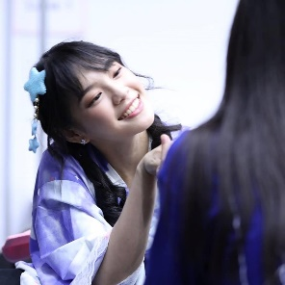

 |  |  |  | ตัวแปรแรก : เป็นงานที่เหล่าโอตะ และแฟนคลับสามารถใกล้ชิดกับเมมเบอร์ได้มากที่สุด
 |  |  |  | ตัวแปรที่สอง : เป็นวัฒนธรรมที่ได้รับการสืบทอดมาจากวงรุ่นพี่อย่าง AKB48 ที่มีชื่อเสียงในประเทศญี่ปุ่น

 |  | งานจับมือคืออะไร? งานจับมือคือกิจกรรมที่ให้แฟนๆ ได้เดินเข้ามาจับมือกับไอดอลที่ตัวเองชื่นชอบ พร้อมกับบอกความรู้สึก ให้กำลังใจ คุยเล่น หรืออะไรก็แล้วแต่
 |  | ตามเวลาที่กำหนดไว้ให้ ซึ่งการที่จะจับมือสมาชิกวงไอดอลได้ ก็ต้องมีบัตรจับมือเพื่อได้สิทธิ์ดังกล่าวนั่นเอง วัฒนธรรมงานจับมือนี้ มีวัฒนธรรมมาจากวง AKB48 ของประเทศญี่ปุ่น
 |  | ซึ่งเป็นวัฒนธรรมที่มีมาอย่างยาวนานตั้งแต่สมัยเริ่มก่อตั้งวง AKB48 ยุคแรกๆ ทำให้วัฒนธรรมที่ค่อนข้างโด่งดัง และมีความสำคัญต่อแฟนคลับของวงนี้ด้วยเช่นกัน
 |  | ข้อสรุป : อ้างอิงจากตัวแปรแรก ด้วยกฏของวง BNK48 ที่ห้ามแฟนคลับถูกเนื้อต้องตัวเมมเบอร์ ดังนั้นทางต้นสังกัดจึงจัดงานนี้ขึ้นมา เพื่อเป็นการเอาใจแฟนคลับ
 |  | ที่ต้องการพูดคุย และจับมือกับเมมเบอร์ที่ตนเองชื่นชอบ ด้วยงานนี้มีอิทธิพลมาที่อ้างอิงมาจากตัวแปรที่สอง คือเป็นวัฒธรรมที่ปฏิบัติกันมาตั้งแต่ สมัยวง AKB48
 |  | ทำให้วัฒนธรรมนี้จึงมีความศักดิ์สิทธิ์และ มีคุณค่าต่อจิตใจของแฟนคลับเป็นอย่างมาก กิจกรรมนี้จึงสามารถตอบข้อสงสัยในสมมติฐานที่ 3 ได้เช่นกัน
9 | ข้อสรุปที่ได้
 | จากการศึกษาจำนวนแฟนตัวยงจากการเก็บข้อมูล ตั้งแต่วันที่ 25 สิงหาคม 2561 - 25 พฤศจิกายน 2561 ในเพจของ Cherprang BNK48 พบว่า
 | 1. แฟนตัวยงของเพจ Cherprang BNK48 มีถึง 992 คน!
 | 2. เพจค่อนข้างได้รับความนิยมในหมู่แฟนคลับเพศชาย เพราะมีแฟนตัวยงในเพจที่เป็นเพจชายถึงร้อยละ 70.06
 | 3. แฟนตัวยงมีการเพิ่มขึ้นอย่างรวดเร็วในช่วง 1 เดือนที่ผ่านมา
 | 4. แฟนตัวยงในเพจเพิ่มขึ้นภายใน 1 เดือนนั้น สืบเนื้องมาจากการที่เฌอปรางเข้าร่วมกิจกรรมในช่วงวันที่ 25 ตุลาคม - 3 พฤศจิกายน
 | 5. อ้าอิงจากข้อที่ 3 สืบเนื่องมาจากกิจกรรมในช่วงเวลานั้น มีปัจจัยร่วมที่มีความสำคัญดังนี้ | เป็นกิจกรรมที่ถูกคาดหวังและ จับตามองอย่างการเล่นหนังครั้งแรก
 | 4.1 | เป็นการร่วมงานกับบุคคลที่มีชื่อเสียง ทำให้เป็นที่รู้จักในวงกว้างมากขึ้นจากฐานแฟนคลับเดิมของบุคคลนั้นๆ
 | 4.2 | เป็นกิจกรรมทีมีคุณค่าทางจิตใจต่อแฟนคลับ ทำให้มีแฟนคลับจำนวนมากเข้ามามีส่วนร่วมกับเพจ จนกลายเป็นแฟนตัวยงในที่สุด
 | 4.3 | เป็นกิจกรรมที่มีความเป็นเอกลักษณ์ หรือเป็นวัฒนธรรมที่วงไอดอลนี้ปฏิบัติกันอย่างยาวนาน จะเป็นตัวดึงดูดความน่าสนใจของเพจให้แฟนคลับ
 | 4.4 | เข้ามาทำกิจกรรม เช่นการซื้อบัตรจับมือ และการเชียร์เมมเบอร์ที่ตัวเองชอบเป็นต้น
 | 6. คุณเฌอน่ารัก!

